资负表及利润表调整分录
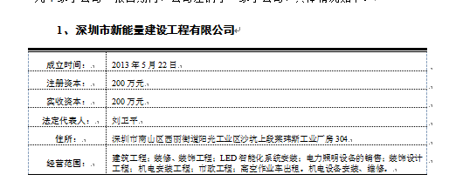
被审计单位： |  | 深圳新阳蓝光能源科技股份有限公司 |  |  | 签 名 | 日 期 |  |  | 5,064,276.50 | 3,597,939.97
项 目： |  | 资产负债表及利润表合并抵销分录汇总表 |  | 编 制: | 0.00 | 2018-1-19
会计期间： |  | 2016年度 |  | 复 核: | 0.00 | 2018-1-25

序号 | 审计调整事项及其会计分录 |  |  | 索引号 | 调整金额 |  | 同意调整
 | 说明 | 报表项目 | 科目或子目 |  | 借方 | 贷方
调整金额合计 |  |  |  |  | 244,248,550.17 | 244,248,550.17 | (Y\N)
 | 2015年调整
1 | 新阳长投与新能量实收资本抵消
 |  | 年初长期股权投资 |  |  |  | 2,000,000.00 | Y
 |  | 年初实收资本（或股本） |  |  | 2,000,000.00 |  | Y

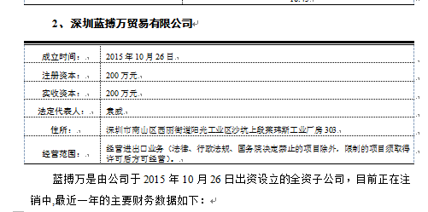
2 | 新阳长投与蓝博万实收资本抵消
 |  | 年初长期股权投资 |  |  |  | 2,000,000.00 | Y | 新能量于报告期内处于存续状态
 |  | 年初实收资本（或股本） |  |  | 2,000,000.00 |  | Y

3 | 内部交易抵消
 |  | 上年营业收入 | 新能量 |  |  | -542,397.09 | Y
 |  | 上年营业成本 | 新阳 |  | -542,397.09 |  | Y

4 | 内部往来抵消
 |  | 年初其他应收款 | 新阳蓝光 |  |  | 3,502,548.00 | Y
 |  | 年初其他应付款 | 蓝博万 |  | 3,502,548.00 |  | Y
 |  | 年初其他应付款 | 新阳蓝光 |  | 772,186.56 |  | Y
 |  | 年初其他应收款 | 新能量 |  |  | 772,186.56 | Y

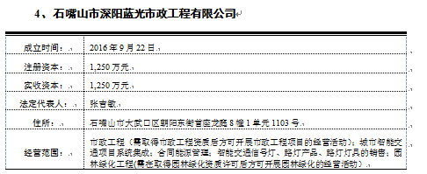
 | 2016年调整
1 | 新阳长投与新能量实收资本抵消
 |  | 长期股权投资 |  |  |  | 2,000,000.00 | Y
 |  | 实收资本（或股本） |  |  | 2,000,000.00 |  | Y

2 | 新阳长投与蓝博万实收资本抵消
 |  | 长期股权投资 |  |  |  | 2,000,000.00 | Y
 |  | 实收资本（或股本） |  |  | 2,000,000.00 |  | Y

3 | 合并层面确认大武口项目收入
 |  | 长期应收款 |  |  | 82,780,000.00 |  | Y
 |  | 营业收入 |  |  |  | 60,702,207.48 | Y
 |  | 其他流动负债 | 待转销项税 |  |  | 8,203,423.42 | Y
 |  | 长期应收款 | 未确认融资收益 |  |  | 13,874,369.10 | Y
 |  | 一年内到期的非流动资产 |  |  | 7,457,657.66 |  | Y
 |  | 长期应收款 |  |  |  | 7,457,657.66 | Y

3 | 内部交易抵消 |  |  |  |  |  |  | 四川跃迁已于2016年注销，无账
 |  | 营业收入 | 新能量 |  |  | -651,214.56 | Y
 |  | 营业成本 | 新阳 |  | -651,214.56 |  | Y
 |  | 营业收入 | 新阳 |  | 56,453,052.95 |  | Y
 |  | 存货 | 深阳 |  |  | 56,453,052.95 | Y

4 | 内部往来抵消
 |  | 其他应收款 | 新阳蓝光 |  |  | 3,502,985.00 | Y
 |  | 其他应付款 | 蓝博万 |  | 3,502,985.00 |  | Y
 |  | 其他应付款 | 新阳蓝光 |  | 714,352.17 |  | Y
 |  | 其他应收款 | 新能量 |  |  | 714,352.17 | Y

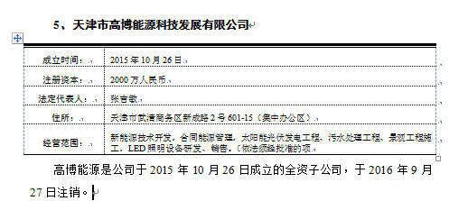
5 | 调整大武口项目往来
 |  | 其他流动资产 | 合并抵消税差 |  | 7,629,183.78 |  | Y
 |  | 长期应收款 | 新阳 |  |  | 69,286,860.00 | Y | 石嘴山于2017年开始独立核算
 |  | 长期应收款 | 未确认融资收益-新阳 |  | 12,903,163.26 |  | Y
 |  | 一年内到期的非流动资产 | 新阳 |  |  | 7,698,540.00 | Y
 |  | 长期应付款 | 深阳 |  | 62,420,594.60 |  | Y
 |  | 长期应付款 | 未确认融资费用-深阳 |  |  | 12,903,163.26 | Y
 |  | 一年内到期的非流动负债 | 深阳 |  | 6,935,621.62 |  | Y

6 | 合并抵消待转销项及合并抵消税差
 |  | 其他流动资产 | 合并抵消税差 |  | -7,629,183.78 |  | Y
 |  | 其他流动负债 | 待转销项税 |  |  | -7,629,183.78 | Y

 |  |  |  |  |  |  |  | 无账

 |  |  |  |  |  |  |  |  | 574,239.64
 |  |  |  |  |  |  |  |  | 5,220,360.36

 |  |  |  |  |  |  |  |  | 长期应收款

 |  |  |  |  |  |  |  | 0.00 | 0.00 | 0.00

 |  |  |  |  |  |  |  | 0.00 | 0.00

 |  |  |  |  |  |  |  | 附表调整 | 0.00

 |  |  |  |  |  |  |  | 附表调整

 |  |  |  |  |  |  |  | 0.00 | 404731.62
 |  |  |  |  |  |  |  | -
 |  |  |  |  |  |  |  | -

 |  |  |  |  |  |  |  | -

 |  |  |  |  |  |  |  | - | 财务费用

注：以上为编辑区。如果不够用，请在本行之前插入行。请不要在本行及之后输入数据，否则系统将不能汇总。

